案例
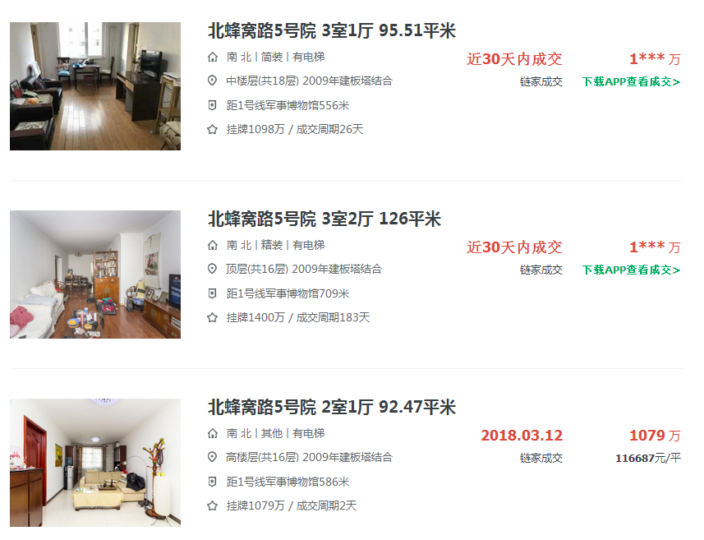

2018-03-29
1094
114543
二类经济适用房

2018-03-27
1380
109524
二类经济适用房

